Sheet1
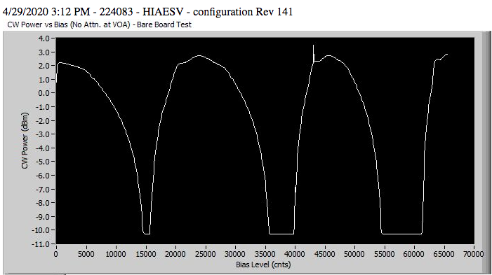
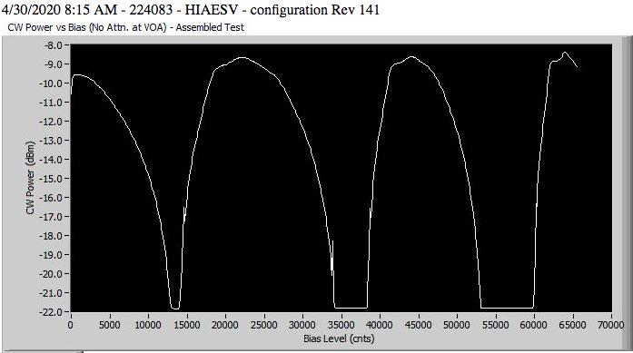
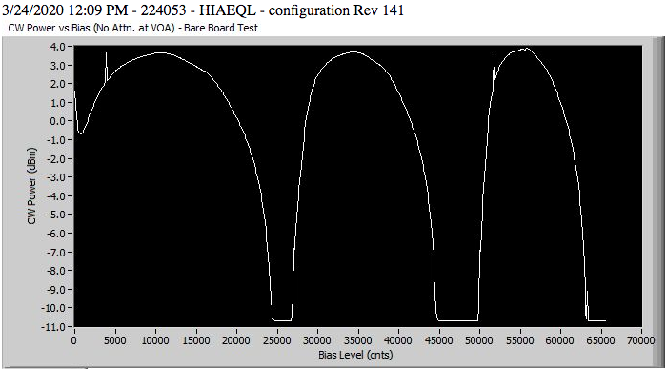
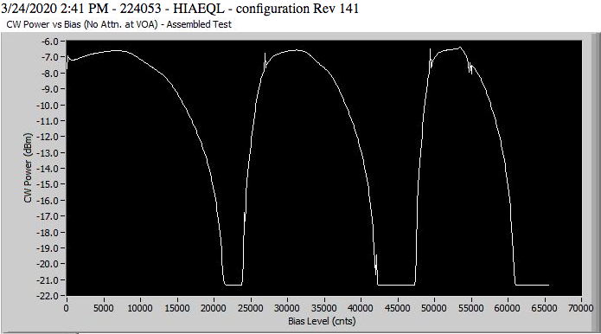
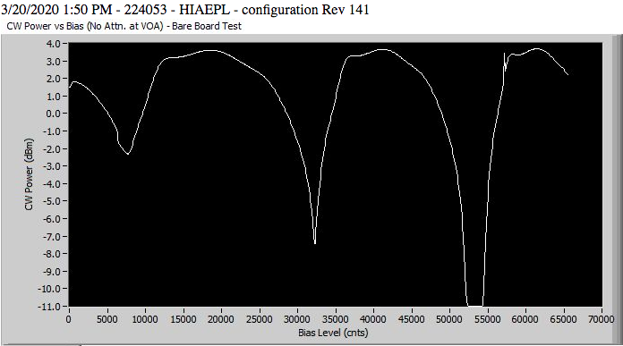
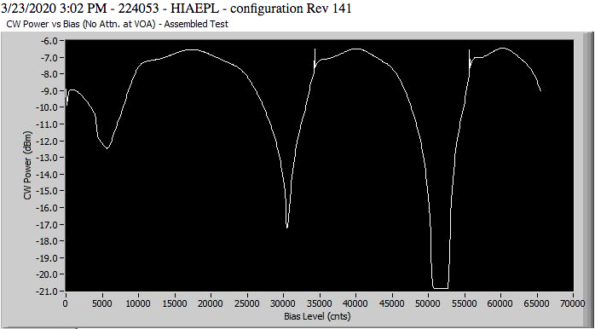
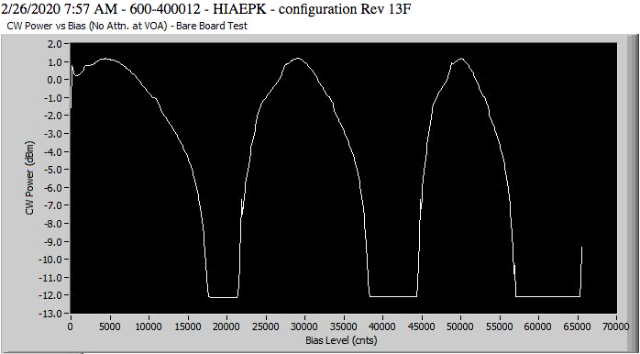
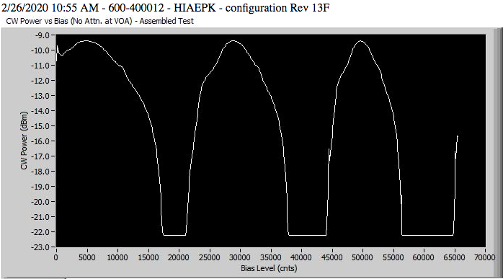
si155 Samples

stats
Min | -0.504137
Max | 4.683718
Mean | 2.498238859
Std | 0.99469871218

Tx Power vs Dynamic Range (si155)
2.72 | 22.10
1.73 | 20.59
3.52 | 24.44
3.27 | 25.41
3.12 | 23.68
3.66 | 24.70
2.67 | 22.22
3.02 | 23.31
3.10 | 24.50
1.73 | 23.78
3.02 | 23.35
2.42 | 23.93
2.21 | 23.21
1.35 | 23.00
3.10 | 23.57
3.09 | 22.60
0.12 | 21.16
2.64 | 23.37
3.11 | 24.86
3.07 | 23.33
2.67 | 23.32
3.09 | 21.77
3.37 | 22.84
3.04 | 22.21
3.72 | 21.80
3.45 | 24.13
1.26 | 21.74
4.17 | 25.34
0.94 | 21.76
3.93 | 24.72
3.28 | 25.19
2.41 | 23.13
3.35 | 24.84
3.17 | 24.18
3.80 | 24.10
1.52 | 23.31
3.42 | 24.12
2.79 | 24.72
2.94 | 21.24
1.58 | 22.85
3.86 | 25.10
3.69 | 24.33
3.30 | 23.18
4.68 | 25.38
3.18 | 23.83
3.54 | 24.40
3.54 | 24.73
3.67 | 24.88
4.03 | 25.40
3.08 | 22.66
...
Tx Power vs Dynamic Range (si255)
 | DR mean (dB)
1.85 | 21.65
2.57 | 23.42
3.26 | 24.18
2.70 | 22.57
1.98 | 22.66
2.98 | 24.11
2.48 | 23.66
2.69 | 22.54
3.47 | 21.36
2.65 | 23.68
1.94 | 23.24
2.48 | 22.97
2.56 | 22.85
2.71 | 23.11
1.82 | 22.80
1.15 | 22.60
2.25 | 21.34
2.78 | 23.41
2.05 | 21.87
1.72 | 20.74
2.69 | 23.63
2.82 | 21.68
2.63 | 22.03
2.36 | 22.13
2.92 | 22.95
1.14 | 21.50
2.37 | 20.88
3.24 | 22.62
4.20 | 25.48
2.79 | 22.68
1.06 | 21.69
1.01 | 21.27
2.46 | 22.20
2.01 | 21.81
3.24 | 24.08
3.75 | 23.63
2.63 | 20.42
1.23 | 20.88
2.83 | 22.26
2.73 | 22.24
3.21 | 23.58
3.60 | 24.06
2.78 | 23.28
-1.26 | 23.10
1.23 | 22.08
3.21 | 22.39
3.52 | 23.09
3.17 | 22.13
1.93 | 22.65
3.55 | 24.36
...

